TeoriaDeColas
COLA FIFO

 |  |  |  |  |  |  | Cola FIFO nos atendió tras 50 iteraciones

COLA DE PUEBLO

 |  |  |  |  |  |  | Cola de PUEBLO nos atendió tras 87 iteraciones

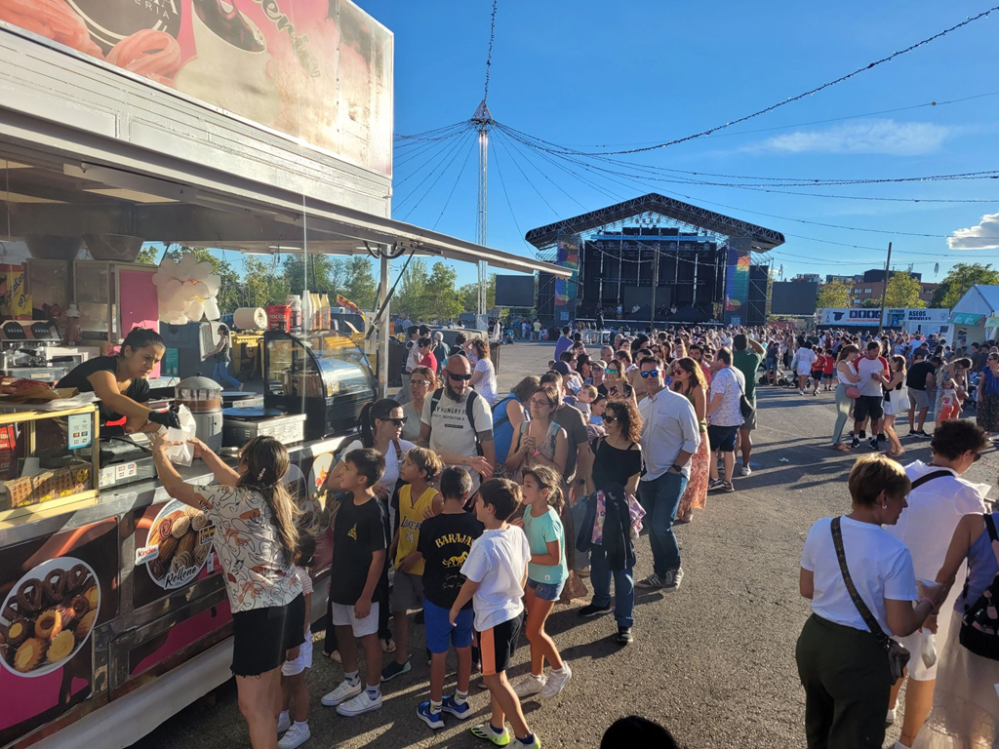

 |  |  | Parámetros:
 |  |  | Cola inicial: |  |  |  |  | 50
 |  |  | Probabilidad llegada conozca a cada / algún individuo de la cola: |  |  |  |  | 2.5% | /
 |  |  | Clientes atendidos = Iteraciones realizadas: |  |  |  |  | 105
 |  |  | Clientes pendientes de ser atendidos: |  |  |  |  | 0

Relación λ / Throughput
Status simulación
 | Llegadas en la iteración | Clientes pendientes de ser atendidos
0 | 0 | 50
1 | 1 | 50
2 | 3 | 52
3 | 4 | 55
4 | 0 | 54
5 | 1 | 54
6 | 1 | 54
7 | 3 | 56
8 | 1 | 56
9 | 1 | 56
10 | 1 | 56
11 | 4 | 59
12 | 1 | 59
13 | 2 | 60
14 | 3 | 62
15 | 1 | 62
16 | 3 | 64
17 | 0 | 63
18 | 1 | 63
19 | 1 | 63
20 | 2 | 64
21 | 2 | 65
22 | 1 | 65
23 | 1 | 65
24 | 0 | 64
25 | 1 | 64
26 | 2 | 65
27 | 2 | 66
28 | 0 | 65
29 | 1 | 65
30 | 1 | 65
31 | 0 | 64
32 | 2 | 65
33 | 0 | 64
34 | 0 | 63
35 | 1 | 63
36 | 1 | 63
37 | 0 | 62
38 | 0 | 61
39 | 0 | 60
40 | 1 | 60
41 | 0 | 59
42 | 1 | 59
43 | 0 | 58
44 | 1 | 58
45 | 1 | 58
46 | 0 | 57
47 | 0 | 56
48 | 1 | 56
49 | 1 | 56
...
 |  |  | x | y | x0 | y0
 |  |  | 0 | 2 | 1 | 0
 |  |  | 1 | 0 | 1 | 0

 | Llegadas en la iteración | Clientes pendientes de ser atendidos
0 | 0 | 50
1 | 1 | 50
2 | 3 | 52
3 | 4 | 55
4 | 0 | 54
5 | 1 | 54
6 | 1 | 54
7 | 3 | 56
8 | 1 | 56
9 | 1 | 56
10 | 1 | 56
11 | 4 | 59
12 | 1 | 59
13 | 2 | 60
14 | 3 | 62
15 | 1 | 62
16 | 3 | 64
17 | 0 | 63
18 | 1 | 63
19 | 1 | 63
20 | 2 | 64
21 | 2 | 65
22 | 1 | 65
23 | 1 | 65
24 | 0 | 64
25 | 1 | 64
26 | 2 | 65
27 | 2 | 66
28 | 0 | 65
29 | 1 | 65
30 | 1 | 65
31 | 0 | 64
32 | 2 | 65
33 | 0 | 64
34 | 0 | 63
35 | 1 | 63
36 | 1 | 63
37 | 0 | 62
38 | 0 | 61
39 | 0 | 60
40 | 1 | 60
41 | 0 | 59
42 | 1 | 59
43 | 0 | 58
44 | 1 | 58
45 | 1 | 58
46 | 0 | 57
47 | 0 | 56
48 | 1 | 56
49 | 1 | 56
50 | 0 | 55
51 | 0 | 54
52 | 0 | 53
53 | 0 | 52
54 | 0 | 51
55 | 0 | 50
56 |  | 49
57 |  | 48
58 |  | 47
59 |  | 46
60 |  | 45
61 |  | 44
62 |  | 43
63 |  | 42
64 |  | 41
65 |  | 40
66 |  | 39
67 |  | 38
68 |  | 37
69 |  | 36
70 |  | 35
71 |  | 34
72 |  | 33
73 |  | 32
74 |  | 31
75 |  | 30
76 |  | 29
77 |  | 28
78 |  | 27
79 |  | 26
80 |  | 25
81 |  | 24
82 |  | 23
83 |  | 22
84 |  | 21
85 |  | 20
86 |  | 19
87 |  | 18
88 |  | 17
89 |  | 16
90 |  | 15
91 |  | 14
92 |  | 13
93 |  | 12
94 |  | 11
95 |  | 10
96 |  | 9
97 |  | 8
98 |  | 7
99 |  | 6
100 |  | 5
101 |  | 4
102 |  | 3
103 |  | 2
104 |  | 1
105 |  | 0
106
107
108
109
110

0 | 0
1 | 1
2 | 3
3 | 4
4 | 0
 | 8

 | 2.375

